Distribucion Micro
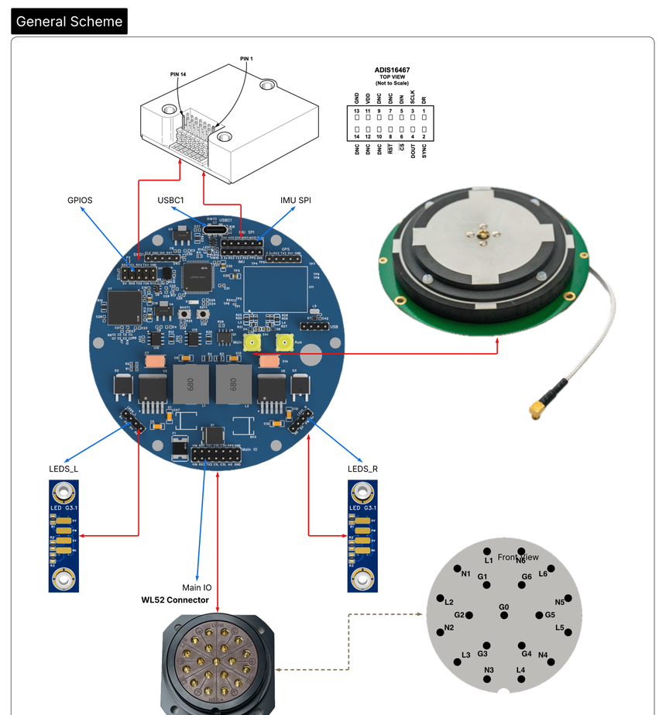

GPIOS (H5)

MODULOS QUE SE USAN ACTUALMENTE - lo que el firmware maneja hoy (sin lo reservado)
NO se listan aqui los reservados (CAN1, CAN3, UART5, USART3 y el TX de UART4) ni lo que no se manipula en trabajo normal (cristal HSE PH0/PH1, SWD/NRST/BOOT0 y los 13 GPIO sin conectar). Todo eso queda detallado en las tablas de abajo.
Modulo / interfaz | Senales -> GPIO del micro | Para que se usa AHORA | Estado
USART1 - RS232 aislado ch1 (U7 ADM3252E) -> Main IO | TX1 = PA9 · RX1 = PA10 | E/S principal de datos: saca las sentencias NMEA del GPS y recibe las correcciones RTCM | EN USO
USART2 - GNSS mosaic-G5 (U11) + conector GPS | TX = PA2 · RX = PA3 | Comunicacion con el modulo GNSS Septentrio (configuracion y datos) | EN USO
PPS del GNSS - mosaic-G5 (U11 pin 42) | PPS = PC4 (EXTI4) | Pulso por segundo del GNSS: sincronizacion de tiempo. Sale tambien a Main IO pin 12 | DISPONIBLE
USART6 - TTL 3.3 V -> GPIOS / WL52 G3-G4 | TX6 = PC6 · RX6 = PC7 | Mavlink con Mission Planner | EN USO
SPI1 - IMU ADIS16467 (externa, conector IMU SPI) | NSS = PA4 · SCK = PA5 · MISO = PA6 · MOSI = PA7 · DR = PA1 | IMU principal: lectura inercial. El DR (PA1) entra por interrupcion EXTI1 | EN USO
I2C1 - IMU BMI088 a bordo (U9) + GPIOS | SCL = PB6 · SDA = PB7 | IMU secundaria a bordo y bus para perifericos por el conector GPIOS. Sin INT cableadas: solo polling | EN USO
IMU_EN - load switch U6 SIP32510 | IMU_EN = PB5 | Enciende y apaga la alimentacion de la IMU (VCC_IMU) desde el firmware | EN USO
LEDS_L y LEDS_R - driver Q1 ULN2001D | PW = PB0 · SV = PB1 · RK = PB2 | LEDs frontales del GPS: estado de Power (PW), estado de IMU (SV) y estado de GPS (RK) | EN USO
LED RGB a bordo - LED1 NH-B1010RGBT-HF | R = PB12 · G = PB13 · B = PB14 | LED interno de estado. ANODO COMUN: activo en BAJO (0 = encendido) | EN USO
USB OTG FS - USB-C USBC1 (via D5) | D+ = PA12 · D- = PA11 | Programacion del micro y consola alternativa de debug y configuracion | EN USO

DISTRIBUCION DEL MICRO - STM32F413RHT3 (U14, LQFP-64) | board SBY GPS G3.1 mod G5 - Main
Cada tabla es un modulo o interfaz. Izquierda: la senal como se llama en el conector. Derecha: el pin del micro. Todo leido del esquema por API.

CAN1 : transceiver U10 TCAN332DR - conector Main IO (H3)
CAN reservado, sale por el conector de salida del GPS Pensado para imu externa o comunicaciones por este protocolo El micro solo ve TX/RX. C1H/C1L son el par diferencial del bus: la correspondencia H con TX y L con RX es de orden, no fisica.
Senal | GPIO del micro
C1H (Main IO pin 8) | PB9 - CAN1_TX (AF9) - pin 62
C1L (Main IO pin 7) | PB8 - CAN1_RX (AF9) - pin 61

CAN3 : transceiver U13 TCAN332DR - conector Main IO (H3)
CAN reservado, sale por el conector de salida del GPS Pensado para imu externa o comunicaciones por este protocolo Idem CAN1: par diferencial hacia el bus, TX/RX hacia el micro.
Senal | GPIO del micro
C3H (Main IO pin 10) | PA15 - CAN3_TX (AF11) - pin 50
C3L (Main IO pin 9) | PA8 - CAN3_RX (AF11) - pin 41

USART1 : RS232 aislado canal 1 (U7 ADM3252E) - conector Main IO (H3)
E/S principal de datos en el GPS, salen las sentencias del GPS hacia los dispositivos que lo usan, recibe correcciones RTK Las correcciones RTK estan puentiadas directamente el serial2 del Modulo Septemtrio, no depende del micro, el micro solo podria escuchar (normalmente en otro baudrate) TX1 = NMEA Out, RX1 = RTCM In. OJO: PA10 tiene 3 nodos (U7, conector GPS H1.4, Mosaic U11.29).
Senal | GPIO del micro
TX1 (Main IO pin 6) | PA9 - USART1_TX (AF7) - pin 42
RX1 (Main IO pin 4) | PA10 - USART1_RX (AF7) - pin 43

UART5 : RS232 aislado canal 2 (U7 ADM3252E) - Main IO (H3) + TTL en GPIOS (H5)
Uart Reservado, pasas por Max232 y sale por conector de salida del GPS (Los nombres de salida tiene TX2 y RX2 , pero el uart real en micro es Uart5) Esta pensado para una IMU externa con RS232 CONFLICTO: los mismos PC12/PD2 salen en RS232 por Main IO y en TTL por GPIOS pines 5 y 3. No usar las dos vias a la vez.
Senal | GPIO del micro
TX2 (Main IO pin 5) | PC12 - UART5_TX (AF8) - pin 53
RX2 (Main IO pin 3) | PD2 - UART5_RX (AF8) - pin 54

USART6 : TTL 3.3V Mavlink - conector GPIOS (H5) hacia WL52 G3/G4
Interface de comunicación Mavlink con Mission Planner Sale por conector de salida del GPS
Senal | GPIO del micro
TX6 (GPIOS pin 9) | PC6 - USART6_TX (AF8) - pin 37
RX6 (GPIOS pin 7) | PC7 - USART6_RX (AF8) - pin 38

USART2 : GNSS mosaic-G5 (U11) + conector GPS (H1)
Interface de comunicación con el modulo GPS septemtrio Este SI es el USART2 del micro. No confundir con el TX2/RX2 del WL52, que es UART5. PA3 tiene 3 nodos (H1.2, H2.3, U11.10).
Senal | GPIO del micro
TX2_GPS hacia Mosaic pin 9 | PA2 - USART2_TX (AF7) - pin 16
RX2_GPS desde Mosaic pin 10 | PA3 - USART2_RX (AF7) - pin 17

PPS del GNSS : mosaic-G5 (U11 pin 42) hacia Main IO pin 12 + IMU H2 pin 2
Sale del mismo modulo GNSS del USART2 (mosaic-G5): pulso por segundo para sincronizar tiempo. Ademas se saca al conector Main IO pin 12 y al conector IMU H2 pin 2. No estaba en la tabla original del libro.
Senal | GPIO del micro
PPS | PC4 - entrada / EXTI4 - pin 24

USART3 : conector IMU (H2)
Uart reservado Usado para IMU serial interna, ej: IMU HBK 3DMCV7
Senal | GPIO del micro
TX3 (IMU H2 pin 4) | PB10 - USART3_TX (AF7) - pin 29
RX3 (IMU H2 pin 5) | PC5 - USART3_RX (AF7) - pin 25

UART4 : conector GPIOS (H5)
Uart reservado (comparte el pin Rx con DR del la imu SPI) RX4 no se usa como UART: es el Data Ready de la IMU (entrada por interrupcion). Si se usa como DR, UART4 queda solo con TX.
Senal | GPIO del micro
TX4 (GPIOS pin 8) | PA0 - UART4_TX (AF8) - pin 14
RX4 (GPIOS pin 6) | PA1 - EXTI1 / Data Ready - pin 15

SPI1 : IMU ADIS16467 (externa) - conector IMU SPI (H4)
IMU principal conectada por cables a la placa - micro El DR no viene por H4: llega por el conector GPIOS pin 6 (senal RX4 del board).
Senal | GPIO del micro
NSS hacia ADIS CS (H4 pin 2) | PA4 - SPI1_NSS (AF5) - pin 20
SCK hacia ADIS SCLK (H4 pin 3) | PA5 - SPI1_SCK (AF5) - pin 21
MISO desde ADIS DOUT (H4 pin 4) | PA6 - SPI1_MISO (AF5) - pin 22
MOSI hacia ADIS DIN (H4 pin 5) | PA7 - SPI1_MOSI (AF5) - pin 23
DR desde ADIS DR (GPIOS pin 6) | PA1 - EXTI1 (entrada) - pin 15

I2C1 : IMU BMI088 a bordo (U9) + salida por conector GPIOS (H5)
I2C para perifericos al micro Pull-ups en el array F2 (10k). Las 4 interrupciones del BMI088 (INT1 a INT4) estan SIN CABLEAR, solo queda polling.
Senal | GPIO del micro
SCL hacia BMI088 pin 8 (GPIOS pin 4) | PB6 - I2C1_SCL (AF4) - pin 58
SDA hacia BMI088 pin 9 (GPIOS pin 2) | PB7 - I2C1_SDA (AF4) - pin 59

Control de alimentacion de la IMU BMI088 a bordo : U6 SIP32510 (load switch)
Va con el bloque de la IMU: PB5 manda el load switch U6 que alimenta VCC_IMU (la BMI088 del I2C y el 3.3V de la IMU). Permite apagar y reiniciar la IMU por firmware. No estaba en la tabla original del libro.
Senal | GPIO del micro
IMU_EN (via R5) | PB5 - GPIO salida - pin 57

USB OTG FS : conector USB-C USBC1 (via D5 USBLC6-2SC6) hacia WL52 G2/G5
USB de programacion del micro y com alternativo de debug y config Pines fijos por hardware, no reasignables.
Senal | GPIO del micro
USB_D+ (WL52 G2) | PA12 - USB_OTG_FS_DP (AF10) - pin 45
USB_D- (WL52 G5) | PA11 - USB_OTG_FS_DM (AF10) - pin 44

LED RGB a bordo : LED1 NH-B1010RGBT-HF
LED interno conectados al micro para ver estados ANODO COMUN a +3.3V, o sea ACTIVO EN BAJO (0 = encendido). Solo PB14 da PWM comodo (TIM12_CH1).
Senal | GPIO del micro
R (catodo rojo, R16 270R) | PB12 - GPIO salida, activo bajo - pin 33
G (catodo verde, R15 140R) | PB13 - GPIO salida, activo bajo - pin 34
B (catodo azul, R14 120R) | PB14 - GPIO salida, activo bajo - pin 35

LEDS_L / LEDS_R : driver Q1 ULN2001D - conectores H6 y H8
LED frontales del GPS H6 (LEDS_L) y H8 (LEDS_R) estan EN PARALELO sobre las mismas redes: las dos placas comparten los 3 GPIOs y no se pueden mandar por separado. Salida Darlington = sumidero e inversor (GPIO en alto enciende el LED).
Senal | GPIO del micro
PW (pin 2 de H6 y H8) Estado de Power | PB0 - GPIO salida - ULN 3B/3C - pin 26
SV (pin 3 de H6 y H8) Estado de IMU | PB1 - GPIO salida - ULN 2B/2C - pin 27
RK (pin 4 de H6 y H8) Estado de GPS | PB2 - GPIO salida - ULN 1B/1C - pin 28

Debug y programacion : conector SWD1 (5 pines)
Es SWD, no JTAG, por eso PB4 (NJTRST) queda libre.
Senal | GPIO del micro
SWDIO (SWD1 pin 3) | PA13 - SWDIO - pin 46
SWCLK (SWD1 pin 1) | PA14 - SWCLK - pin 49
SWO (SWD1 pin 5) | PB3 - JTDO/SWO - pin 55
NRST (SWD1 pin 4 + RST1) | NRST - reset - pin 7
BOOT0 (boton BOOT1) | BOOT0 - boot/DFU - pin 60

Reloj : X1 CSTNE8M00G520000R0 (8 MHz)
Ocupa PH0/PH1, no cuentan como GPIO libres. No hay cristal de 32 kHz, por eso PC14/PC15 quedan libres.
Senal | GPIO del micro
OSC_IN (X1 pin 1) | PH0 - HSE in - pin 5
OSC_OUT (X1 pin 3) | PH1 - HSE out - pin 6

GPIO LIBRES : 13 pines sin conectar en el esquema
Los 10 primeros son libres de verdad. PC13/PC14/PC15 sirven pero con limitaciones (dominio RTC, poca corriente).
Senal | GPIO del micro
PC0 - pin 8 | LIBRE - ADC1_IN10
PC1 - pin 9 | LIBRE - ADC1_IN11
PC2 - pin 10 | LIBRE - ADC1_IN12 / SPI2_MISO
PC3 - pin 11 | LIBRE - ADC1_IN13 / SPI2_MOSI
PC8 - pin 39 | LIBRE - TIM8_CH3 (PWM) / SDIO_D0
PC9 - pin 40 | LIBRE - TIM8_CH4 (PWM) / I2C3_SDA
PC10 - pin 51 | LIBRE - SPI3_SCK / USART3_TX
PC11 - pin 52 | LIBRE - SPI3_MISO / USART3_RX
PB15 - pin 36 | LIBRE - TIM12_CH2 (PWM) / SPI2_MOSI
PB4 - pin 56 | LIBRE - TIM3_CH1 (PWM) / SPI1_MISO
PC13 - pin 2 | LIBRE con pega - dominio RTC, max 3 mA
PC14 - pin 3 | LIBRE con pega - OSC32_IN, drive limitado
PC15 - pin 4 | LIBRE con pega - OSC32_OUT, drive limitado

Diagrama de cableado GPS

